2019_08_data
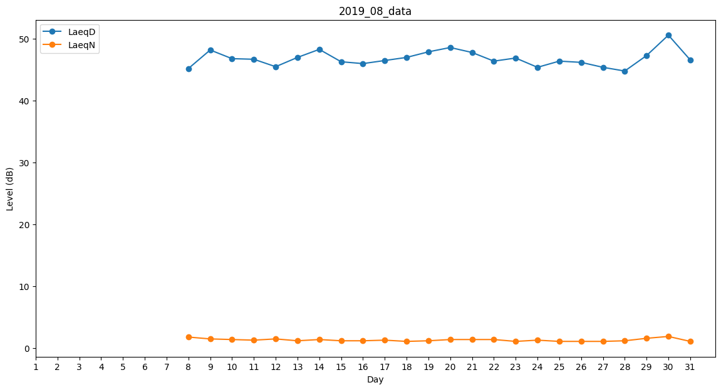
Day | LaeqD | LaeqN
1 | 0 | 0
2 | 0 | 0
3 | 0 | 0
4 | 0 | 0
5 | 0 | 0
6 | 0 | 0
7 | 0 | 0
8 | 45.2 | 1.8
9 | 48.2 | 1.5
10 | 46.8 | 1.4
11 | 46.7 | 1.3
12 | 45.5 | 1.5
13 | 47 | 1.2
14 | 48.3 | 1.4
15 | 46.3 | 1.2
16 | 46 | 1.2
17 | 46.5 | 1.3
18 | 47 | 1.1
19 | 47.9 | 1.2
20 | 48.6 | 1.4
21 | 47.8 | 1.4
22 | 46.4 | 1.4
23 | 46.9 | 1.1
24 | 45.4 | 1.3
25 | 46.4 | 1.1
26 | 46.2 | 1.1
27 | 45.4 | 1.1
28 | 44.8 | 1.2
29 | 47.3 | 1.6
30 | 50.6 | 1.9
31 | 46.6 | 1.1

